rgo190030sabrina
checklijst MST2 engeland refurbisch |  |  | openoffice resutlaten speed |  |  | T:\voor SPARES\REFURBISHMENT SPEEDOSCOPES\DSA overview speedoscope + BRC.xlsx

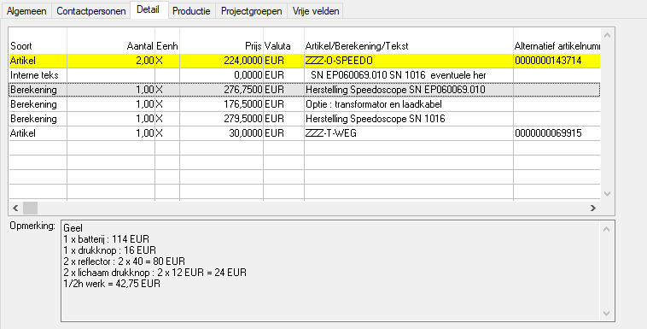
 |  | 2019-07-16 |  | minical
 | bestek-onderdelen | rgo190030sabrina | 2019-09-18 | ep060069.010 | opmerking
werk | extrawerk buiten forfait in minuten | minuten in regie | 0batt was 4.8V !test met LUC |  | batt was 4.8V !test met LUC |  | was reeds in januarie2019 hier
opmerking |  |  | 0moto blijft staan tijdens opstarten |  | moto blijft staan tijdens opstarten
ZZZ | O-miniccal | calibratieforfait minical | 0
ZZZ | O-Speedo | calibratieforfait (+/-224euro) | 0
COMP | BOAR-BLUETOOTH | Board Bluetooth module Ezurio | 0
COMP | TBH -BLUETOOTH-ANTENNE | Bluetooth antenne BT STUBBY ST SMA | 0
COMP | TBH -BLUETOOTHKABEL-15CM | Bluetoothkabel 15 cm | 0
BAT | NIM-07,20V-07,00Ah195X35X60-KORT | Batterijpak NiMh 7,20V 9000mAh Blok 195x35x60mm - kabel 15cm | 0
DRKKN | APE-PIE-22MM-LED-GR | Drukknop Apem piezo 22mm - Led green | 0
DRKKN | APE-PIE-22MM-LED-NO | Drukknop Apem piezo 22mm - No led | 0
DRKKN | EAO-CON-84-8510.0020 | Drukknop EAO contactblok mom. 1NO dia.22,5mm | 0
ORING | 189,0X02,5-NBR70-G | O-ring 189x 2.5 mm NBR70 - gelijmd | 0
ORING | 510,0X02,5-NBR70-G | O-ring 510x 2.5 mm NBR70 - gelijmd | 0
LCD | GRA-WG160128B-YYH-T | naakte LCD-display 5' voor MST | 0
LCD | GRA-WG12864E-NYG-V | lcd voor brc | 0
MONTB | PLA-BORGRING-4.2X8X2.5 | dichting wit rond plastiek - borgring 4.2x8x2.5 mm | 0
HFPRI | 020495A00MST/ | LCD display MST Rev A met weerstand erbij | 0
HF | 070235A00MST | Knop module ON/C MST2 (Piezo) met kabeltje aan | 0
HF | 070237A00MST | Knop module Select MST (Piezo) met kabeltje aan | 0
HF | 150310_01MST | refurbischkit | 0
DRKKN | EAO-CON-84-8512.4620 | Drukknop EAO contactblok mom. 1NO vmet ledje dia.22,5mm | 0
. | . | .. | 0
DRFR | 070214_00MST | Staaf handvat speedoscope MST2 | 0
FOCEL | IND- -PL30ASICK | Industriële fotocel reflector 58x28mm PL30A Sick | 0
DRKKN | EAO-LIC-84-1101.0 | Drukknop EAO lichaam dia.22,5mm | 1 | 1
DRFR | 050910_00MST | Steunvoet klein MST - RVS | 0
HF | 020511_00MST | Transformator en laadkabel MST GOCA lader | 0
BAT | NIM-01,20V-02,00Ah-AA-ENELOOP | Batterij NiMh 01,20V 02,00Ah -AA - Eneloop | 0
DRKKN | EAO-KAP-84-7111.400 | Lens EAO geel dia.22,5mm | 0
ELEM | HAND-ELESA-M.443/140-8-CH | Handvat ELESA oranje (goca) | 0
ELEM | HAND-NYLON-KORT | Handvat zwart ( niet de buis maar hoek) | 0
AFBUS | NY-D-02,2X04,0 | Afstandsbus nylon D 2,2 x 4 mm | 0
AFBUS | NY-D-02,6X05,0-BD04 | Afstandsbus nylon D 2.6 x 5 mm - buitendiameter 4 | 0
AFBUS | NY-D-02,6X07,5 | Afstandsbus nylon D 2.6 x 7.5 mm - buitendiameter 4 | 0
AFBUS | NY-D-03,0X04,0 | Afstandsbus nylon D 3 x 4 mm | 0
AFBUS | NY-D-03,0X06,0 | Afstandsbus nylon D 3 x 6 mm | 0
AFBUS | NY-D-03,2X02,1-AR | Afstandsbus nylon D 3.2 x 2.1 mm - antiverliesring | 0
BEWKO | 020579_00MST | Afdichtschroef gasvulling MST GOCA | 0
CONRO | M08-00P- - ZWARTKAPJE | Zwart kapje M8 | 0
CONRO | M12-00P- - GEELAFDEKKAPJE | Geel afdekkapje | 0
CONRO | M12-00P- - ZWARTKAPJE | Zwart kapje M12 | 0
CONRO | M12-04P-R-V | Ronde connector M12 04P recht Vrl. | 0
CONRO | M12-05P-R-M | Ronde connector M12 05P recht Mnl. | 0
CONRO | MET-03P-C-V-LEMO | Ronde connector metaal 03P chassis Vrl. -LEMO | 0
CONRO | PLA-03P- - AFDEKKAPJE-LEMO | Afdekkapje Lemo 3P | 0
DICHT | DPR-SR-NEOPRENE | Sponsrubberprofiel Neoprene | 0
DIVKO | OMHANGKOORD | LanyardSafety omhangkoord donkerblauw | 0
DIVMA | 020533_00MST | Rubber groot MST | 0
DIVMA | 020536_00MST | Venster LCD display MST Goca | 0
DIVMA | 070211_00MST | Venster display speedoscope MST2 | 0
DIVMA | 070212A00MST | Afdichtrubber inkijkvenster speedoscope MST2 | 0
DIVMA | 080045_00MST | Afdichtrubber SD-card opening BRC | 0
DNBOU | 0912-M02X06-RVS | Binnenzeskantbout cylinderkop DIN0912 M 2x06mm A2 | 0
DNBOU | 0912-M03X08-RVS | Binnenzeskantbout cylinderkop DIN0912 M 3x08mm A2 | 0
DNBOU | 0912-M04X08-RVS | Binnenzeskantbout cylinderkop DIN0912 M 4x08mm A2 | 0
DNBOU | 0912-M04X60-RVS | Binnenzeskantbout cylinderkop DIN0912 M 4x60mm A2 | 0
DNBOU | 7991-M08X10-RVS | Binnenzeskantbout met verz.kop DIN7991 M 8x10mm A2 | 0
DNBOU | 9999-M02X06-RVS | Laagbolkopschroef met flens M2x6 RVS | 0
DNSCH | 0084-M02X08-RVS | Metaalschroef cylinderkop DIN0084 M 2x 08mm A2 | 0
DNSCH | 0916-M02X16-RVS-2.5 | Stelschroef binnenzesk.kraterp DIN0916 M 2.5 x 16mm A2 | 0
DNSCH | 0916-M05X12-RVS | Stelschroef binnenzesk.kraterp DIN0916 M 5x 12mm A2 | 0
DNSCH | 0963-M02X12-RVS | Metaalschroef verzonken kop DIN0963 M 2x 12mm A2 | 0
DNSCH | 0965-M02X10-RVS-2.5 | Metaalschroef verz.kop kruis DIN0965 M 2.5 x 10mm A2 | 0
DNSCH | 0965-M03X08-RVS | Metaalschroef verz.kop kruis DIN0965 M 3x 08mm A2 | 0
DNSCH | 0965-M04X10-RVS | Metaalschroef verz.kop kruis DIN0965 M 4x 10mm A2 | 0
DNSCH | 7985-M02X06-RVS2.5 | Metaalschroef cyl.kop kruisin. DIN7985 M 2.5x 06mm A2 | 0
DNSCH | 7985-M02X10-RVS-2.5 | Metaalschroef cyl.kop kruisin. DIN7985 M 2.5 x 10mm A2 | 0
DNSCH | 7985-M03X06-RVS | Metaalschroef cyl.kop kruisin. DIN7985 M 3x 06mm A2 | 0
DNSCH | 7985-M03X12-RVS | Metaalschroef cyl.kop kruisin. DIN7985 M 3x 12mm A2 | 0
DRFR | 020525_00MST | Batterijklem MST GOCA | 0
DRFR | 020526_00MST | Regelplaat fotocel MST GOCA | 0
DRFR | 020527_00MST | Rondsel speciaal MST GOCA | 0
DRFR | 020532B00MST | Steunvoet refectorhouder MST !!! WIJZIGT 02/09/2015 !!! | 0
DRFR | 030080_00MST | Behuizing speedoscope MST | 0
DRFR | 030081_00MST | Batterijdeksel speedoscope MST | 0
DRFR | 030084_00MST | Deksel behuizing speedoscope MST | 0
DRFR | 030087_00MST | Steun reflector main speedoscope MST | 0
DRFR | 070174_00MST | Deksel behuizing speedoscope MST2 (DSA) | 0
DRFR | 070213_00MST | Kader display speedoscope MST2 | 0
DRFR | 070215_00MST | Beschermhuls antenne speedoscope MST2 | 0
DRFR | 070216_00MST | Draadbus antenne speedoscope MST2 | 0
DRFR | 070217_00MST | Klemring antennehouder speedoscope MST2 | 0
DRFR | 070218_00MST | Geraamte dubbele reflector speedoscope MST2 | 0
DRFR | 080043_00MST | Steun SD-card opening BRC | 0
DRFR | 080044_00MST | Deksel SD-card opening BRC | 0
DRKKN | APE-PIE-16MM-LED-GR/RD | Drukknop Apem piezo 16mm - Led groen/rood | 0
HEAD | 2.54-V-1-02P-R-KBL | Header 2.54 Vrl. 1 rij 02P recht kabel | 0
HF | 020497_00MST | Fotocel module 1 MST Goca | 0
HF | 020498_00MST | Fotocel module 2 MST Goca | 0
HF | 020504_00MST | Knop module ON/C MST Goca | 0
HF | 020505_00MST | Knop module select MST Goca | 0
HF | 020558_00MST | Externe kabelset module MST | 0
HF | 020637_00MST | Koffer MST Goca | 0
HF | 030089A00MST | Steunvoet refectorhouder MST | 0
HF | 030093_00MST | Main unit speedoscope MST | 0
HF | 030098_00MST | Dekselmodule speedoscope MST | 0
HF | 030099_00MST | Houder venster fotocel speedoscope MST | 0
HF | 070159A00MST | Dekselmodule speedoscope MST2 (Piezo) | 0
HF | 070242_00MST | Steunvoet reflectorhouder MST2 grote ronde voetje | 0
HF | 080051_00MST | Voedingsadapter BRC | 0
HFKAB | 020501_00MST | Kabel flatcable LCP-UP PCB | 0
HFKAB | 020502_00MST | Kabel power input MST Goca | 0
HFKAB | 020506_00MST | Kabel batt-power supply MST | 0
HFKAB | 020507_00MST | Kabel serieel UP PCB MST Goca | 0
HFKAB | 020508_00MST | Kabel I/O power supply-up MST | 0
HFKAB | 020509_00MST | Kabel fotocel 3 intern MST | 0
HFKAB | 020512_00MST | kabel12m derde cel goca | 0
HFPRI | 020462_00MST/ | Power board MST Goca | 0
HFPRI | 020494_00MST/ | Processor board MST Goca | 0 |  |  |  |  | Art.groep | Artikelsymbool | GevraagdAantal | Enh | VoorTiknummer | OpmerkingAanvraag | Status | GeleverdAantal | Lev.Enh. | Geleverd op | Geleverd door | Magazijn | Magazijnlocatie | Opmerking geleverd | Volledig geleverd | GevraagdeLeverdatum | Verpakkingsbon
HFPRI | 070195_00MST/ | Processorprint MST PDA | 0 |  |  |  |  |  |  | 1,00 | ST | RDE150006HERST |  | Aangemaakt | ? | ? |  | ? | ? | ? | ? | 0 | 2019-07-17 | 0
HFPRI | 070196_00MST/ | Laderprint MST PDA | 0
HFPRI | 070197_00MST/ | Ezurio print MST PDA | 0
HFPRI | 070290_00MST/ | SD kaart MST PDA | 0
KABAS | NET-01,8-MV10A | Net-kabel 01,8m M/V 10A | 0
KABFL | 10P-G-N | Flatcable 10P grijs | 0
KABFL | 20P-G-N | Flatcable 20P grijs | 0
KABFX | 05P-0,25-J06.7-SUPERFLEX | Soepele kabel 05P sectie : 0,25 afgeschermd 6,7 mm -SUPERFLEX | 0
KAST | BOP-BS600-DICHTING | Dichting BOS behuizing blauw | 0
KAST | BOP-BS603DIS-7024 | BOS behuizing met display - RAL7024 | 0
KOEL | TO220-MICA | Mica TO220 | 0
KOF | 075X045X020CM | Koffer lichtgrau 750x450x200 mm | 0
ORING | 001,8X01,0-NBR70 | O-ring 1,8x 1 mm NBR70 | 0
ORING | 002,5X01,2-NBR70 | O-ring 2,5x 1.2 mm NBR70 | 0
ORING | 005,0X01,5-NBR70 | O-ring 5x 1.5 mm NBR70 | 0
ORING | 008,0X01,0-NBR70 | O-ring 8x 1 mm NBR70 | 0
ORING | 015,0X01,5-NBR70 | O-ring 15x 1.5 mm NBR70 | 0
ORING | 025,0X01,0-NBR70 | O-ring 25x 1 mm NBR70 | 0
PANEL | 070278_00MST | Keypad voor BS603 | 0
PCB | 070198_00MST | Support voor Ezurio print MST PDA | 0
PLTW | 080046_00MST | Steunprofiel ophanghaakje BRC | 0
STICK | 050907_00MST | Sticker speedoscope MST | 0
STICK | 060050_00MST | Sticker on/select speedoscope MST | 0
STICK | 070238_00MST | Sticker speedoscope MST2 | 0
STICK | 070239_00MST | Sticker ON/SELECT speedoscope MST2 | 0
VOED | NET-230 V-024VDC-50W -UK | Netadaptor in : 230V uit : 024 VDC 50W -UK | 0
ICDIG | MIC-MB90F543 -S-QFP100 | Digitale IC microcontroller proc print goca | 0
CONRO | M12-05P-R-M | Ronde connector M12 05P recht Mnl. | 0
KABFX | 05P-0,25-J06.7-SUPERFLEX | Soepele kabel 05P sectie : 0,25 afgeschermd 6,7 mm -SUPERFLEX | 0
CONRO | M08-03P-C-V-KABEL | Ronde connector M8 03P chassis Vrl. + 0.5m kabel | 0
COMP | BOAR-BLUETOOTH-EXTANT | Board Bluetooth BISM II | 0
CONRO | M12-03P-R-M-BINDER720 | fische binder voor aan de lader | 0
 |  |  | 0
 |  |  | 0
 |  |  | 0 |  |  |  |  | + | Aantal | Enh | Art.groep | Artikelsymbool | Omschrijving | Alternatief Nummer | Code hoofdsoort | Code soort | Totaal variabelekosten | Totaal vastekosten
 |  |  | 0 |  |  |  |  |  | 2,00 | ST |  |  |  | 0CON146005415 | CON | KABEL | 13,17 | 0,00 | 13,17
 |  |  | 0 |  |  |  |  |  | 12,00 | M |  |  |  | 0CAB420025005 | ELCOM | KABEL | 9,58 | 0,00 | 9,58
 |  |  | 0 |  |  |  |  |  | 5,00 | ST |  |  |  | 0CON750010050 | ELCOM | KABEL | 0,27 | 0,00 | 0,27
 |  |  | 0 |  |  |  |  |  | 1,00 | ST |  |  |  | 0CAB950167509 | ELCOM | MONT | 0,47 | 0,00 | 0,47
 |  |  | 0 |  |  |  |  |  | 1,00 | ST |  |  |  | 0FAS100025098 | ELCOM | MONT | 0,01 | 0,00 | 0,01
 |  |  | 0
 |  |  | 0
 |  |  | 0
 |  |  | 0 |  |  |  |  | Omschrijving | Art.groep | Artikelsymbool | Gemiddeldekostprijs | Alternatiefnummer | Voorraadbijhouden | VbEnh | VkEnh | AkEnh | PrsEnh | Verkoopprijs | PercVk | Basisaankoopwaarde | Categorie | Basisgewicht | VrdEnh | UniekVolgnummer | MagazijnIN | MagazijnlocatieIN | MagazijnUIT | MagazijnlocatieUIT | Soortelijkgewicht | Datum vanaanpassing | Uur vanaanpassing | Aangepastdoor | Lotnr.leverancier | BOM | EAN13-code | Externe Omschrijving | Werknemer | Vervaldatum | Vervaldatumherziening | Aankoop-code | Soortartikel | Linkdocumentcenter | Laatste bestelprijs | Gevaarlijk en/of veiligheidsvoorschriften | Allergeen | Type artikel | Laatste ontvangstprijs | Netto gewicht | Standaardop voorraad | Budgetprijs | Afdeling | Verkoop-code | Halal | Bestemming
 |  |  | 0 |  |  |  |  |  | COMP |  | 40,4800 | 0000000128209 | 1 | ST | ST | ST | ST | 70,0000 | 0,00 | 0,0000 |  | 0,00 | ST | 13788 | HMAG | EK12 | HMAG | EK12 | 0,00 | 2019-04-23 | 08,50 | VTH |  | 0 | 0000000128209 | ? |  | 2099-12-31 | 2099-12-31 | Bestelbaar | Grondstof | 0 | 40,48 | 0 | 0 | Standaardartikel | 40,48 | 0,00 | 0 | 0,00 |  | Verkoopbaar aan klan | Niet HALAL
 |  |  | 0
 |  |  | 0
 |  |  | 0
 |  |  | 0
 |  |  | 0
 |  |  | 0
 |  |  | 0
BAT | ALK-01,50V-02,25AhLIJN14X50 | BAT AA duracel | 2 | 2

rgo190021
checklijst MST2 engeland refurbisch |  |  | openoffice resutlaten speed |  |  |  | T:\voor SPARES\REFURBISHMENT SPEEDOSCOPES\DSA overview speedoscope + BRC.xlsx

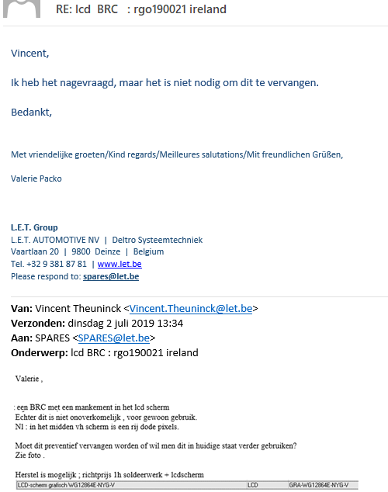
 |  | 2019-06-20
 | bestek-onderdelen | rgo190021 |  | ep080049.003 | brc | opmerking
ZZZ | O-Speedo | calibratieforfait (+/-224euro) | 1+brc test , lcd rij dode pixels | 1 |  | +brc test , lcd rij dode pixels

mst rijschoolkortrijk
checklijst MST2 engeland refurbisch |  |  | openoffice resutlaten speed |  |  | T:\voor SPARES\REFURBISHMENT SPEEDOSCOPES\DSA overview speedoscope + BRC.xlsx

 |  | 2019-06-12
 | bestek-onderdelen | mst rijschoolkortrijk |  | ep060069.004 | opmerking |  | 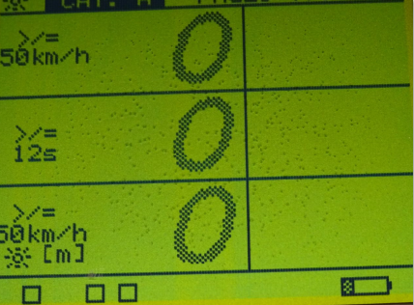
werk | extrawerk buiten forfait in minuten | minuten in regie | 60 | 60
BAT | NIM-07,20V-07,00Ah195X35X60-KORT | Batterijpak NiMh 7,20V 9000mAh Blok 195x35x60mm - kabel 15cm | 1slechte cel erin | 1 | slechte cel erin
DRKKN | APE-PIE-22MM-LED-GR | Drukknop Apem piezo 22mm - Led green | 1 | 1

DRKKN | EAO-LIC-84-1101.0 | Drukknop EAO lichaam dia.22,5mm | 2 | 2

RGO190005 batchv5
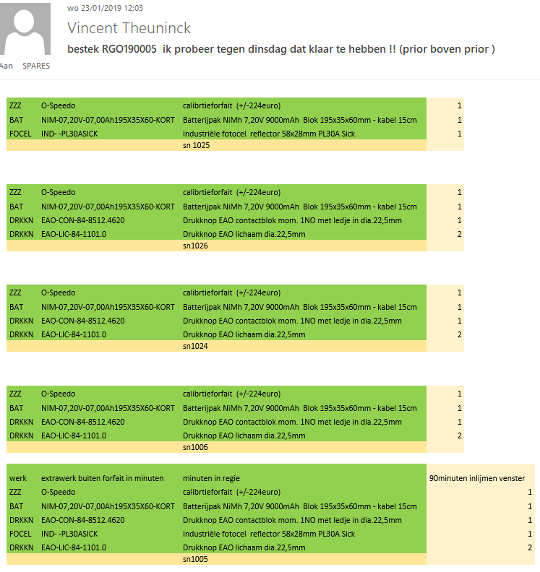
 | bestek-onderdelen |  |  | openoffice resutlaten speed | checklijst MST2 engeland refurbisch | T:\voor SPARES\REFURBISHMENT SPEEDOSCOPES\DSA overview speedoscope + BRC.xlsx
werk | extrawerk buiten forfait in minuten | minuten in regie | 90minuten inlijmen venster
ZZZ | O-Speedo | calibrtieforfait (+/-224euro) | 5
BAT | NIM-07,20V-07,00Ah195X35X60-KORT | Batterijpak NiMh 7,20V 9000mAh Blok 195x35x60mm - kabel 15cm | 5
DRKKN | EAO-CON-84-8512.4620 | Drukknop EAO contactblok mom. 1NO met ledje in dia.22,5mm | 4
FOCEL | IND- -PL30ASICK | Industriële fotocel reflector 58x28mm PL30A Sick | 2
DRKKN | EAO-LIC-84-1101.0 | Drukknop EAO lichaam dia.22,5mm | 8
 |  | set voor 5 | 15h werh gedaan voor 5st
 |  |  | zonder regiewerk
 |  |  | alles perfect waterdicht tijdens test

